상품제안서
협립 77 내부펄코팅 격자엠보 이중방풍 자동우산 | 상품코드: S07904

 |  |  |  |  |  | 02-713-8555 | www.synergygift.co.kr
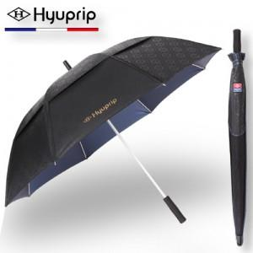

【상세/제작정보】 | 손잡이 인쇄 50개 미만은 15,000원의 인쇄비가 추가됩니다.(실크인쇄) 원단인쇄의 경우 100개 기준 400원씩 추가됩니다. (실크인쇄)

【인쇄/포장옵션】 | 실크 / 라이트브라운 하드케이스

【공급단가】 | 수량 | 100~ | 500~ | 1,000~ | 3,000~
*VAT별도 | 단가 | 19,310원 | 18,590원 | 17,880원 | 17,160원

【상품 URL】 | https://www.synergygift.co.kr:443/src/goods_detail.php?gdno=13846

